DELL T30
Alap szerver | Egységár | db | Fizetendő |  | T30
DELL PowerEdge T30 - Xeon E3-1225v5 3.3GHz 3év helyszíni garancia | 104,500 HUF | 0 | - HUF
DELL PowerEdge T30 - Xeon E3-1225v5 3.3GHz 5év helyszíni garancia | 151,000 HUF | 0 | - HUF
DVD író (4db HDD/SSD beszerelés esetén szivaccsal helyettesítve) | - HUF | 1 | - HUF
Memória (a szerver 4 modul fogadására alkalmas)
8GB utángyártott memória (DDR4, ECC) élettartam garancia | 32,500 HUF | 0 | - HUF
8GB DELL memória (DDR4, UDIMM, ECC) szerver garanciát örökli | 35,000 HUF | 0 | - HUF
16GB utángyártott memória (DDR4, ECC) élettartam garancia | 41,900 HUF | 0 | - HUF
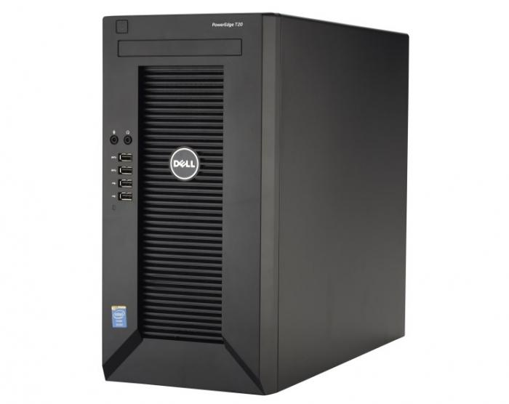
16GB DELL memória (DDR4, UDIMM, ECC) szerver garanciát örökli | 74,900 HUF | 0 | - HUF
SSD beépítővel (szivacságyban, maximum 4db fogadására alkalmas)
120 GB SSD (Minőségi: Sandisk/Adata/Crucial/Kingston) 3 év garancia | 9,000 HUF | 0 | - HUF
240 GB SSD (Minőségi: Sandisk/Adata/Crucial/Kingston) 3 év szervizgarancia | 14,500 HUF | 0 | - HUF
480 GB SSD (Minőségi: Sandisk/Adata/OCZ/Kingston) 3 év szervizgarancia | 21,000 HUF | 0 | - HUF
Samsung SSD 860 PRO 256GB (R: 550 MB/s,W: 520 MB/s) 5 év szervizgarancia | 34,900 HUF | 0 | - HUF
Samsung SSD 850 PRO 512GB (R: 550 MB/s,W: 520 MB/s) 5 év szervizgarancia | 63,400 HUF | 0 | - HUF
Merevlemez (a szerver maximum 4 lemez fogadására alkalmas)
Seagate/Toshiba gyári 1TB SATA (7200rpm 32MB) 1 év gyártói helyszíni garancia | 14,000 HUF | 0 | - HUF | 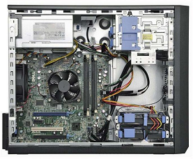
Utángyártott (Seagate/ Toshiba) 2TB SATA (7200rpm 64MB) 2 év szervizgarancia | 17,000 HUF | 0 | - HUF
Utángyártott (Seagate/ Toshiba) 3TB SATA (7200rpm 64MB) 2 év szervizgarancia | 24,000 HUF | 0 | - HUF
Utángyártott (Seagate/ Toshiba) 4TB SATA (7200rpm 64MB) 2 év szervizgarancia | 29,000 HUF | 0 | - HUF
Utángyártott (Seagate/ Toshiba) 6TB SATA (7200rpm 64MB) 2 év szervizgarancia | 49,000 HUF | 0 | - HUF
Utángyártott (Seagate/ Toshiba) 8TB SATA (7200rpm 64MB) 2 év szervizgarancia | 73,000 HUF | 0 | - HUF
Utángyártott (Seagate/ Toshiba) 10TB SATA (7200rpm 64MB) 2 év szervizgarancia | 97,000 HUF | 0 | - HUF
Enterprise SATA (3.5'/ 1TB / 64m / 7200rpm) 5év garancia | 29,500 HUF | 0 | - HUF
Enterprise SATA (3.5'/ 2TB / 128m / 7200rpm) 5év garancia | 42,900 HUF | 0 | - HUF
Enterprise SATA (3.5'/ 4TB / 128m / 7200rpm) 5év garancia | 66,600 HUF | 0 | - HUF
Enterprise SATA (3.5'/ 8TB / 128m / 7200rpm) 5év garancia | 119,900 HUF | 0 | - HUF
Nagyobb vagy más típusú, kompatibilis lemezekért keressen minket! (20/9186511 vagy 70/4666414)
Kiegészítő
Szerver telepítés | 15,000 HUF | 0 | - HUF
Szervert telepítés és beüzemelés (BUDAPEST) | 29,000 HUF | 0 | - HUF
HDMI > VGA adapter - a szerveren nincs hagyományos VGA/D-SUB port | 4,900 HUF | 0 | - HUF
Eaton 8EiUSB szünetmentes tápegység - DIN, USB | 18,900 HUF | 0 | - HUF
Mennyiség / Egységár (nettó) |  | 1 | - HUF
Összesen fizetendő (bruttó) |  |  | - HUF
Megrendelés: küldje el a táblázatot e-mail mellékletként az alábbi címre: |  | iroda@szerverplaza.eu
Szerver garancia: A garanciát minden esetben a termék gyártója biztosítja, hotline bejelentés alapján
Szállítási idő: 1-2 nap (személyes átvétellel akár azonnal, bővebb információ: 20/9186511 vagy 70/4666414)
Szállítási díj: nettó 1900 Ft (nettó 100 000 Ft / szerver felett díjmentes)
2017-01-16

